Screenshot table
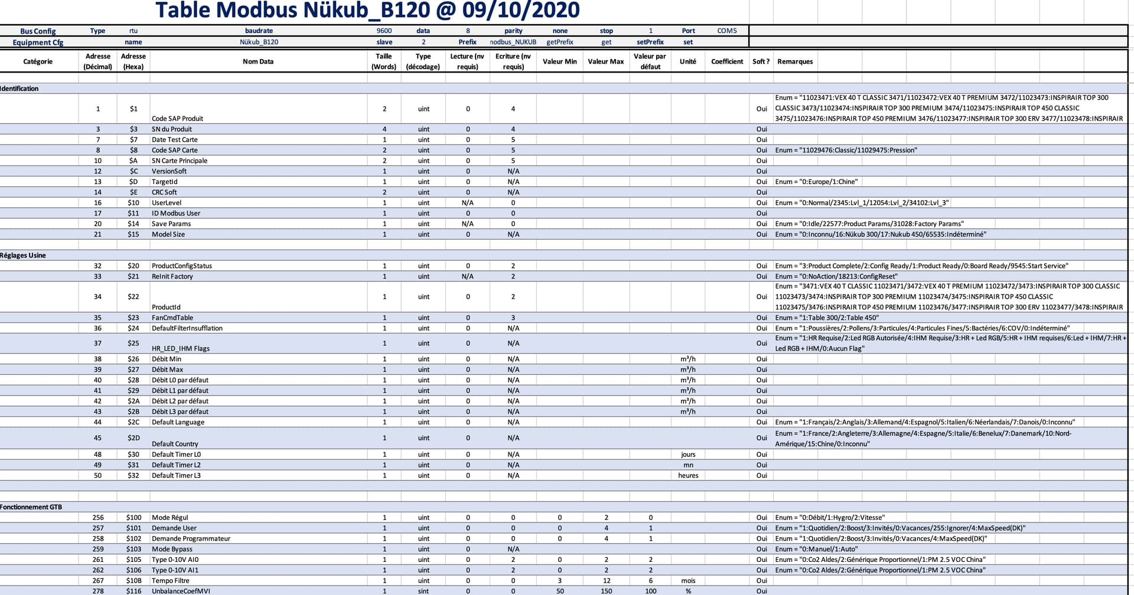

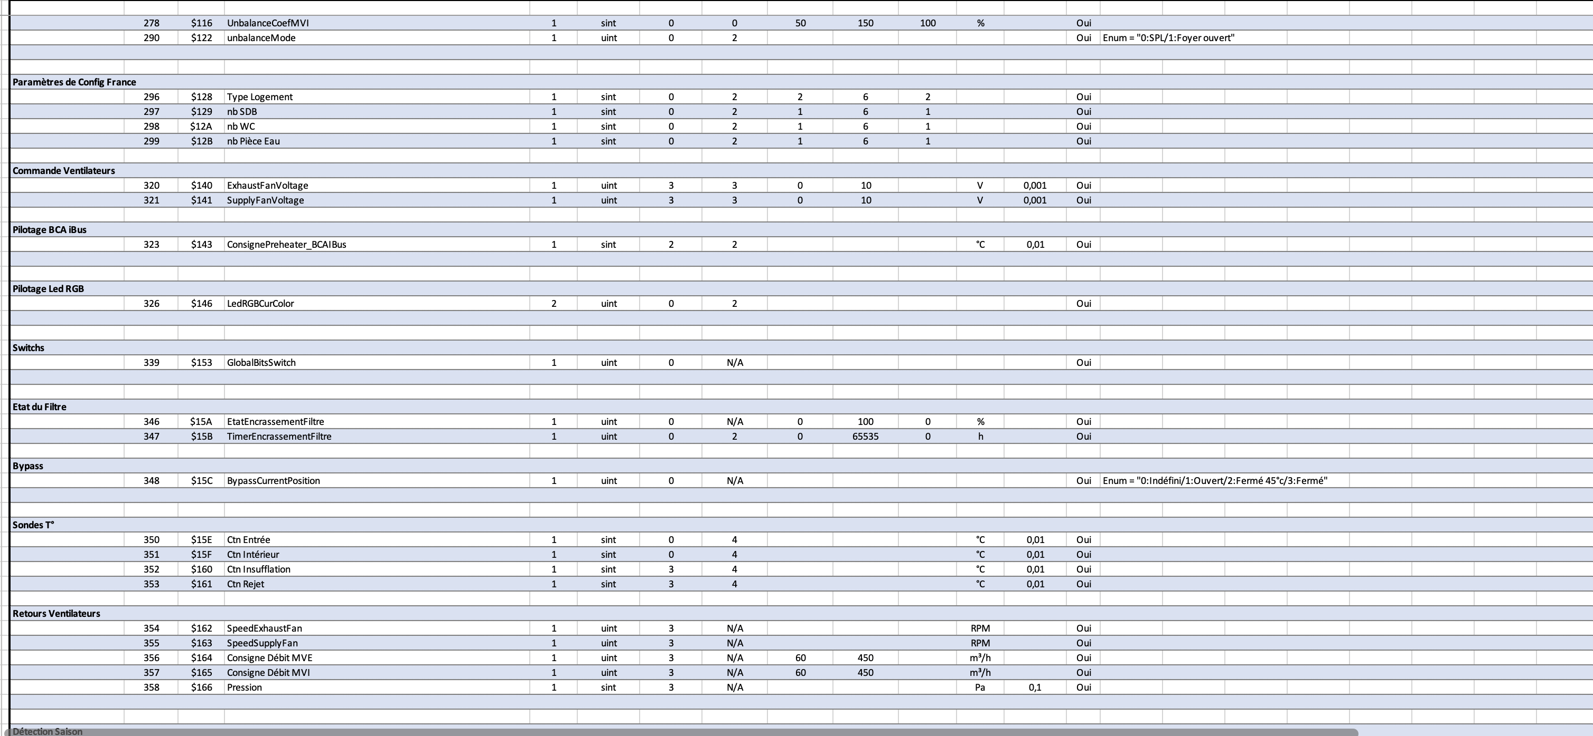

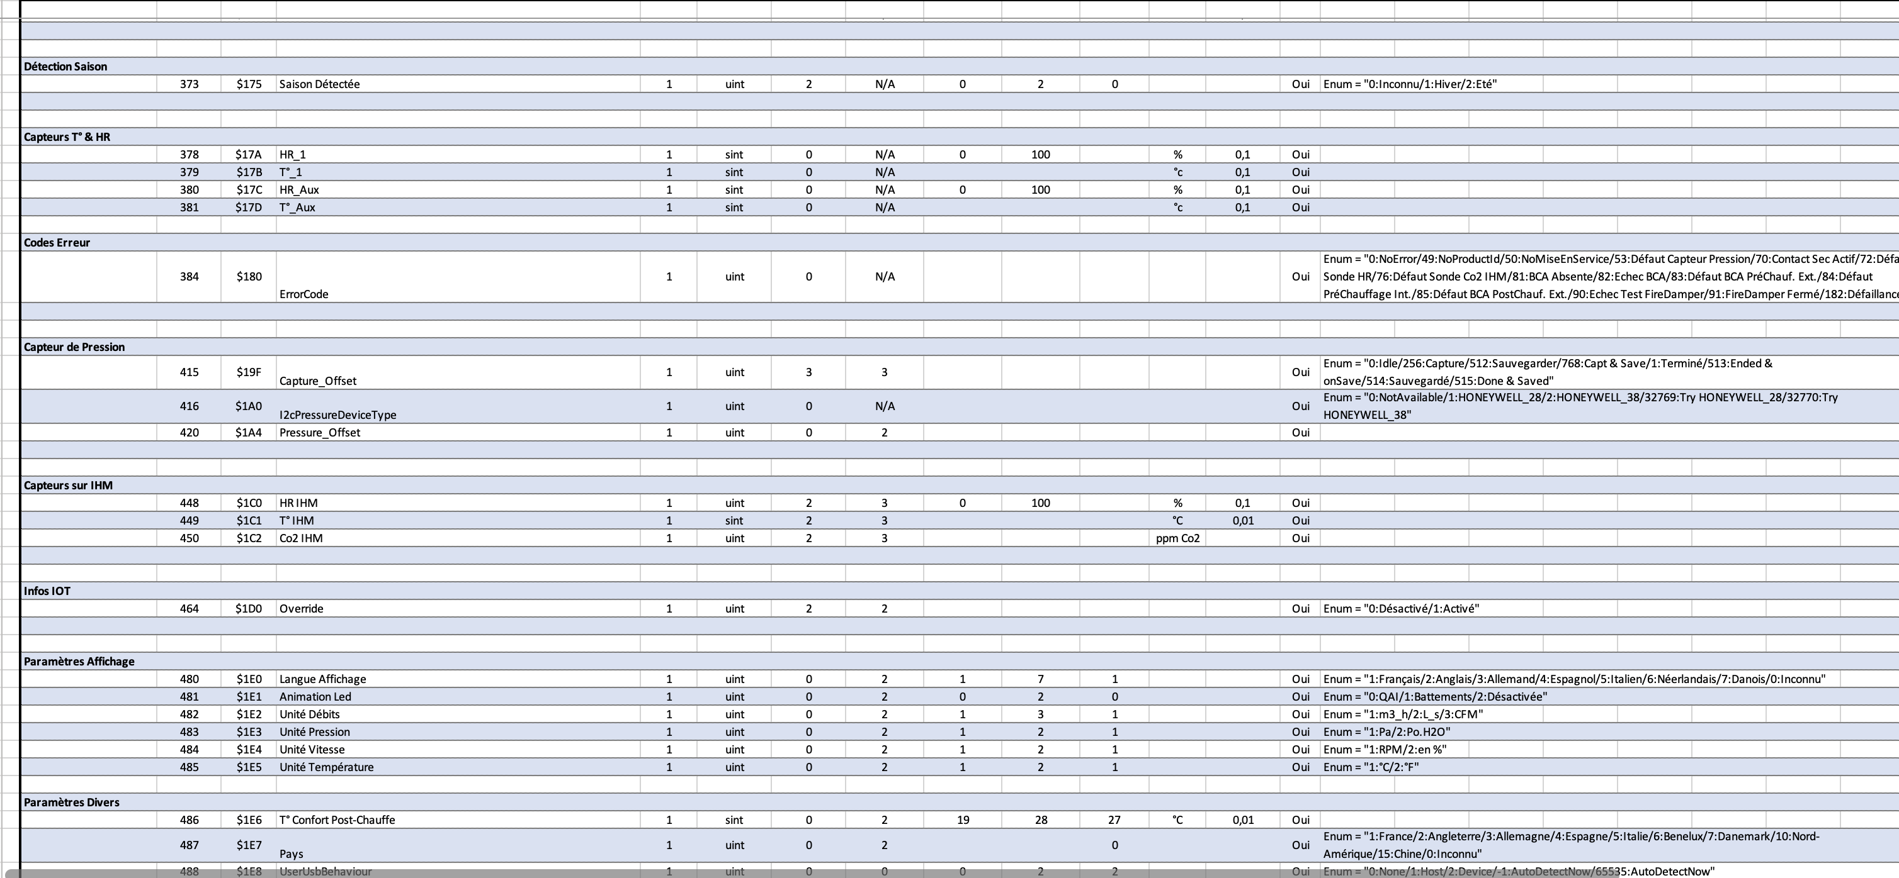

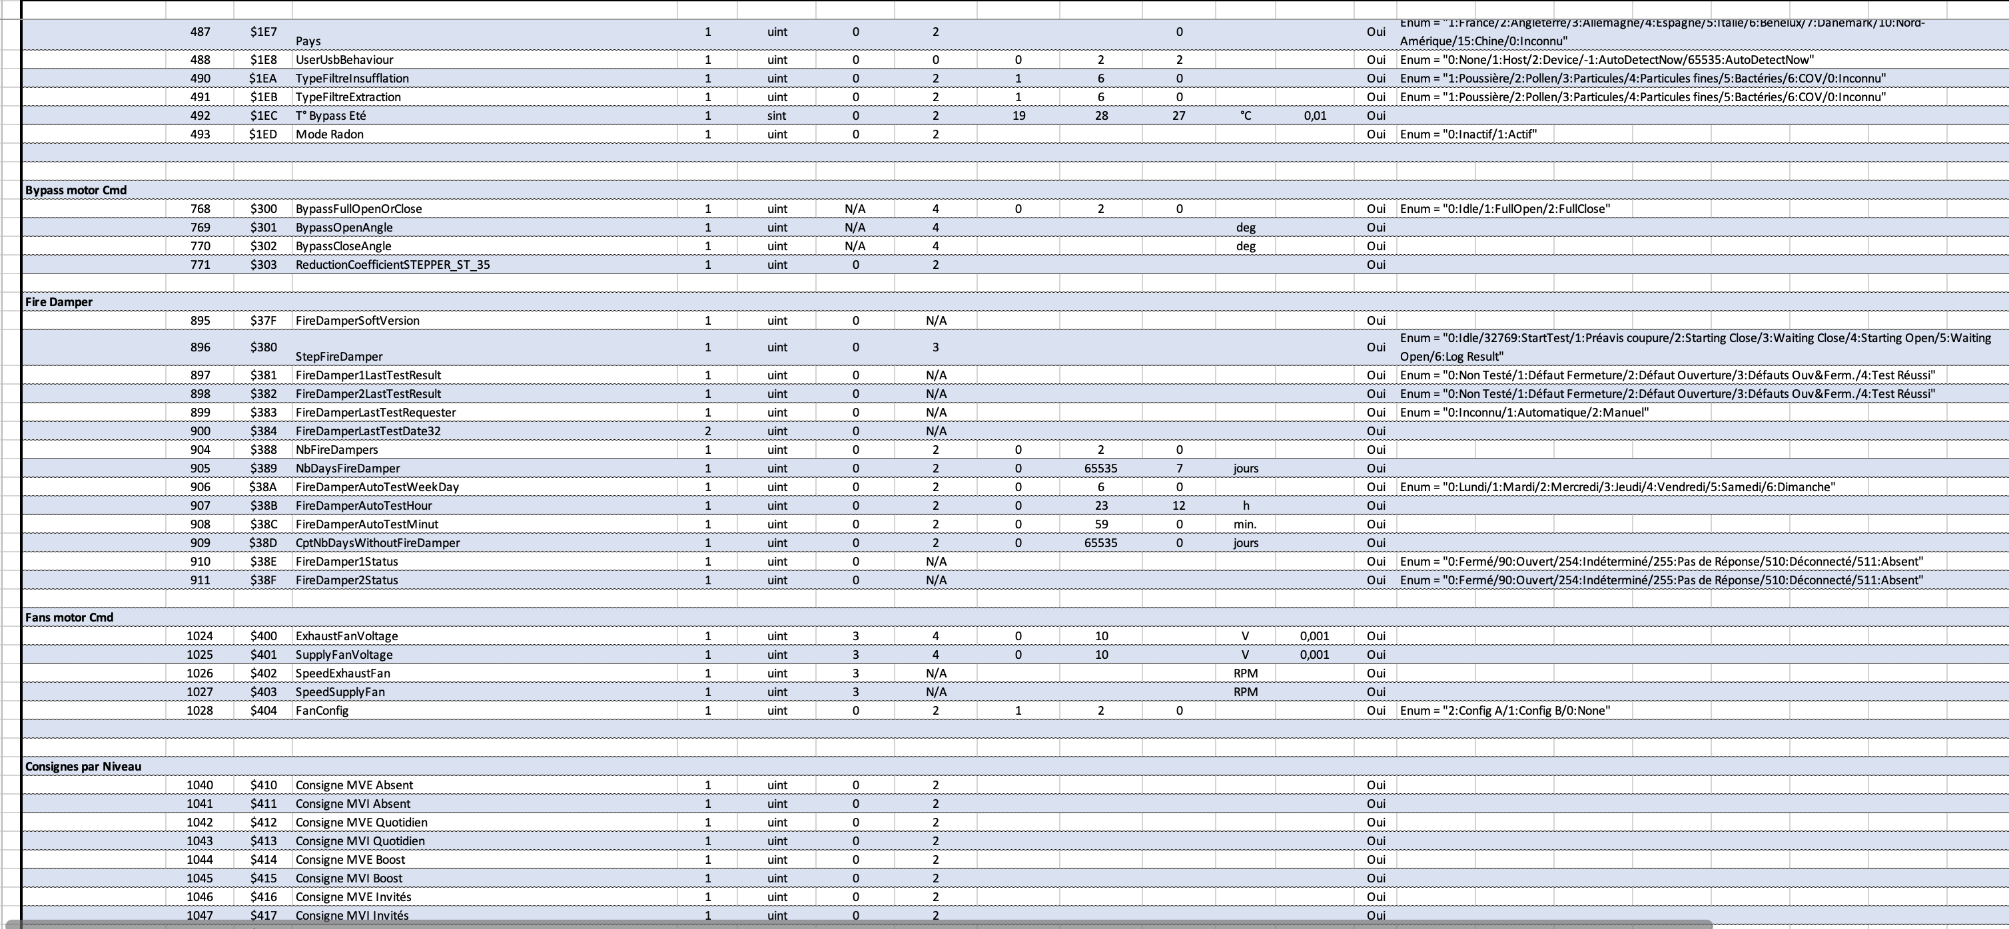

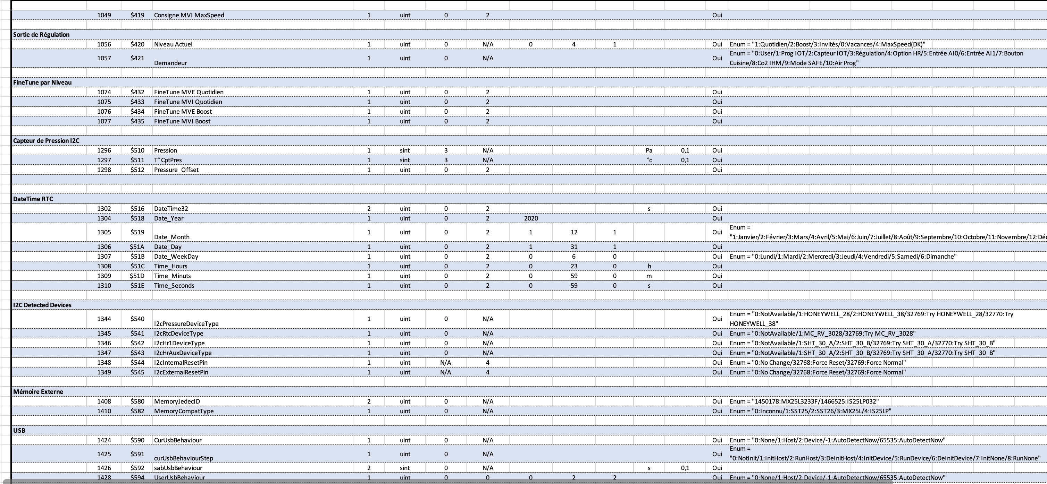

Paramètres
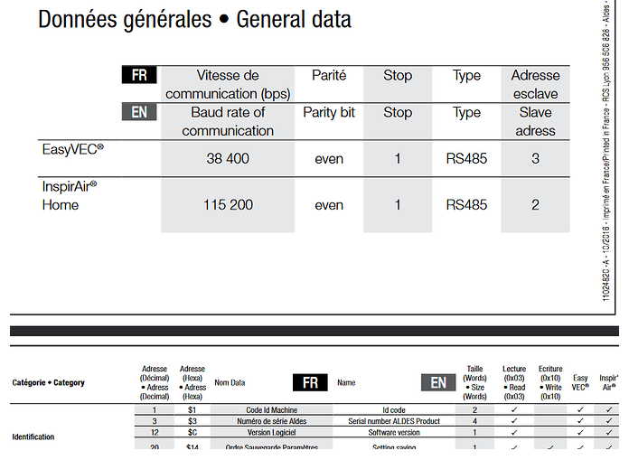
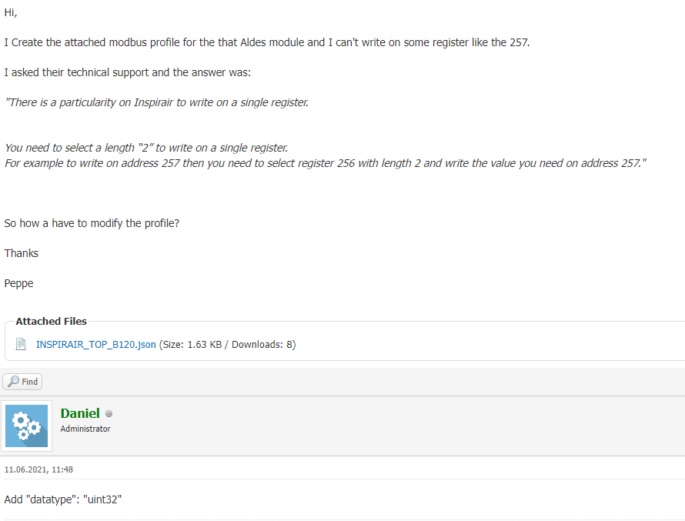
Modbus RTU |  | https://forum.gce-electronics.com/t/communication-modbus-aldes/15834/8?page=2
Vitesse | 9600
Data | 8
Parité | None
Bit d’arret | 1

ID slave | 2

screenshot
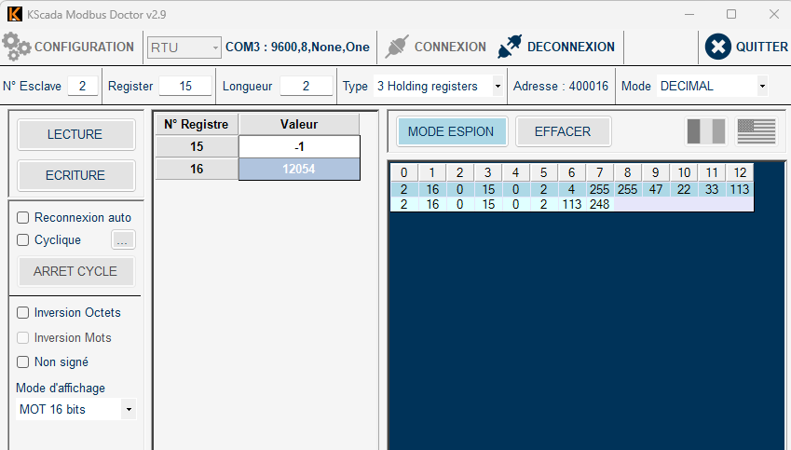
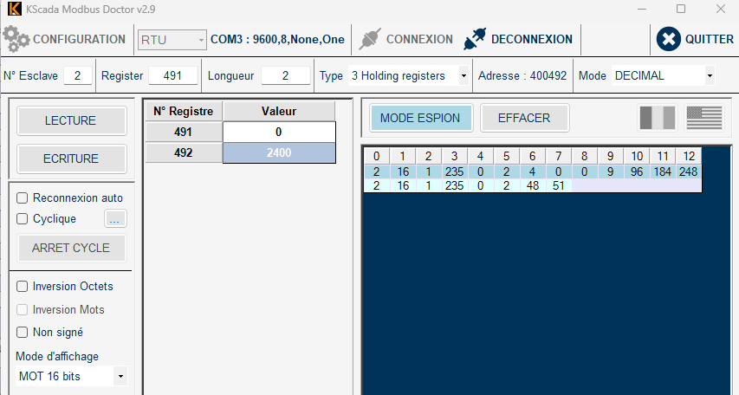

Cable
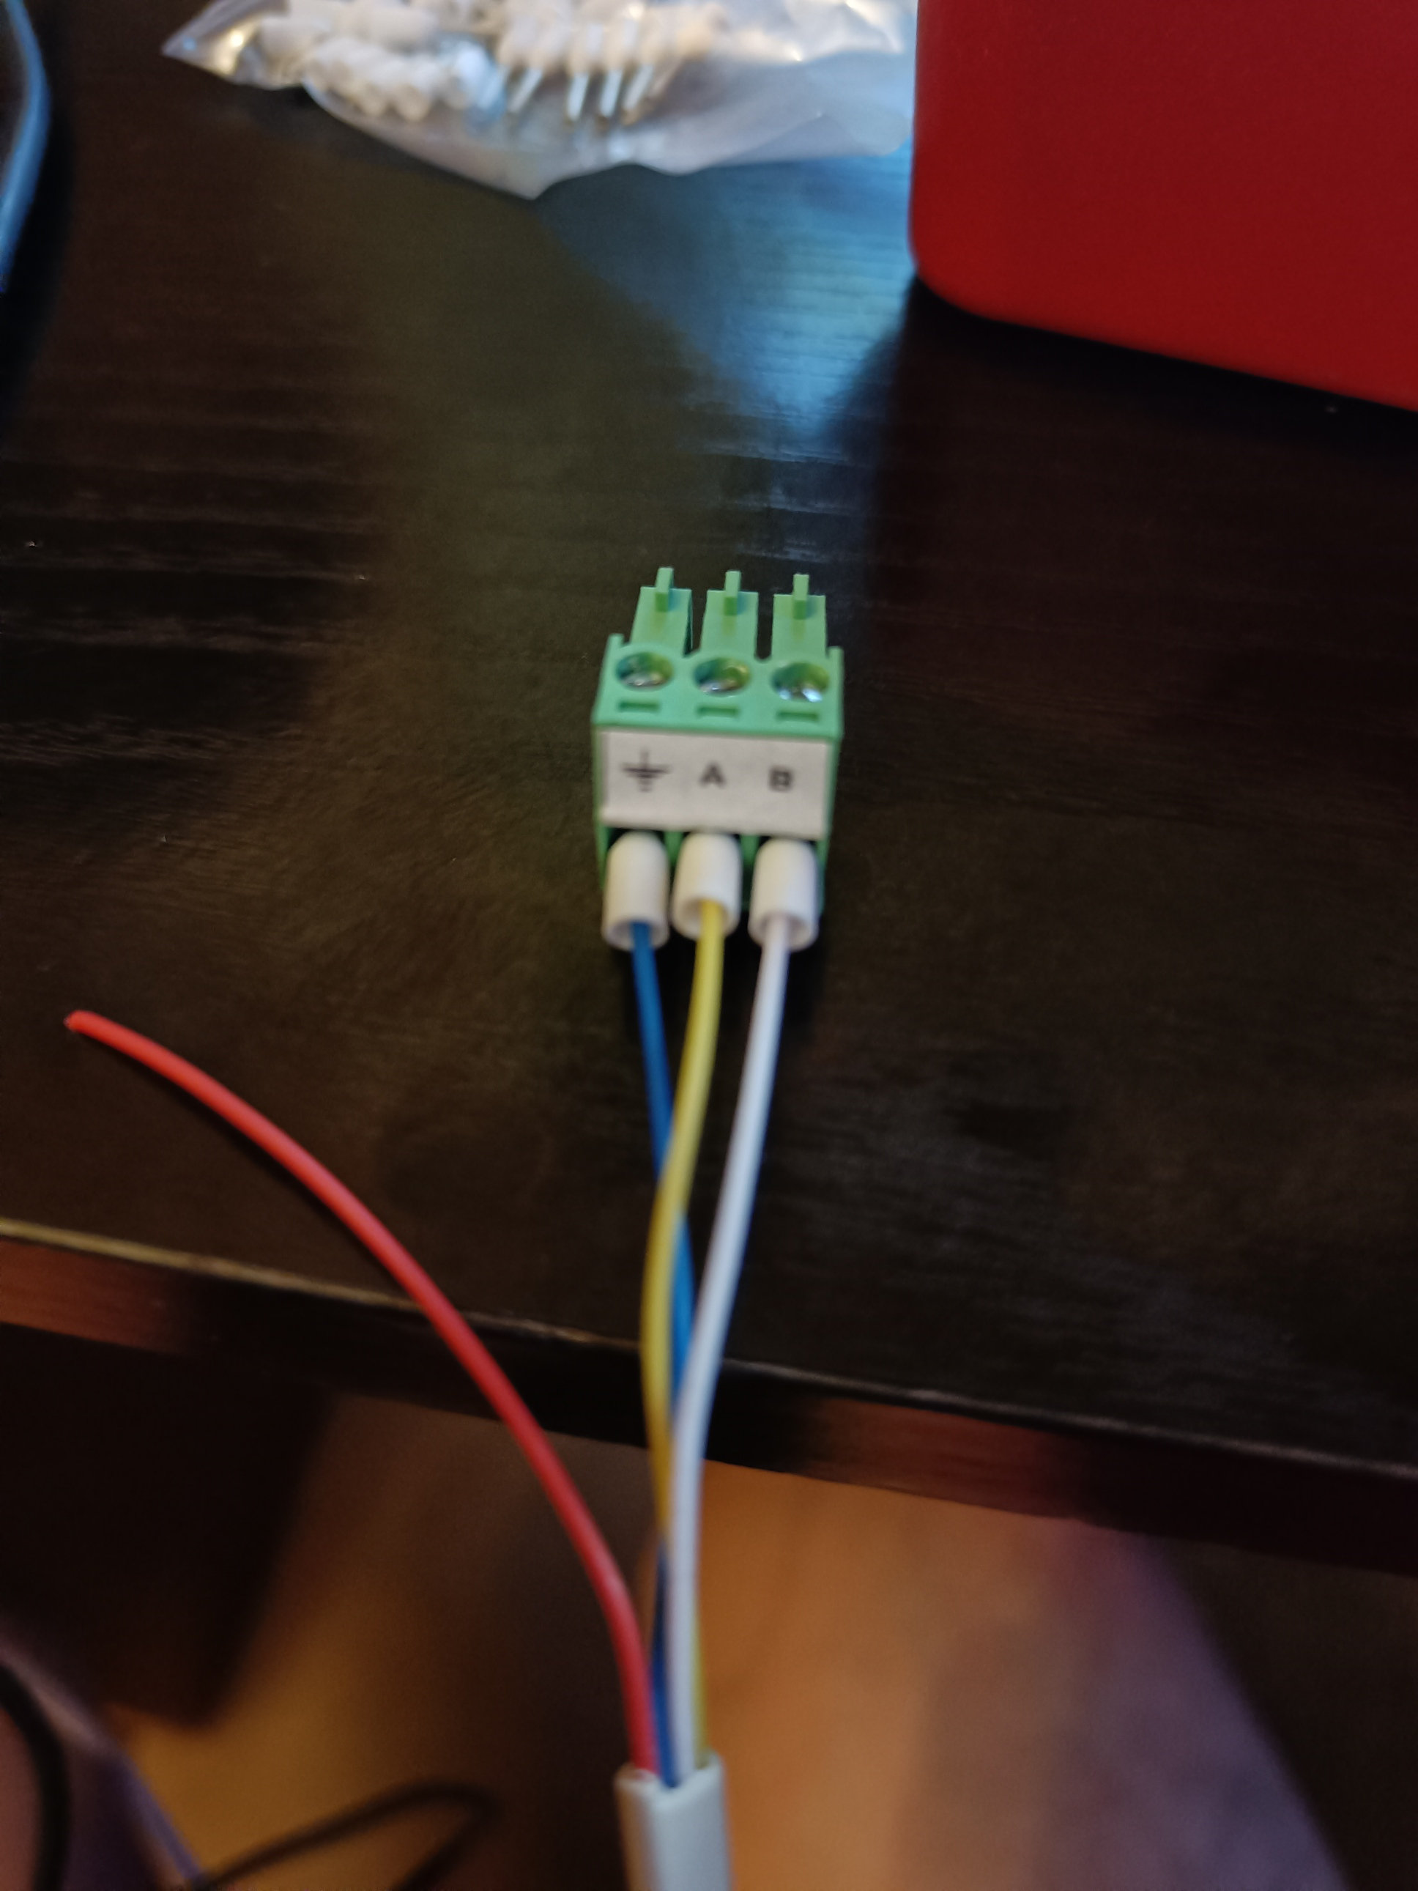

Privilèges
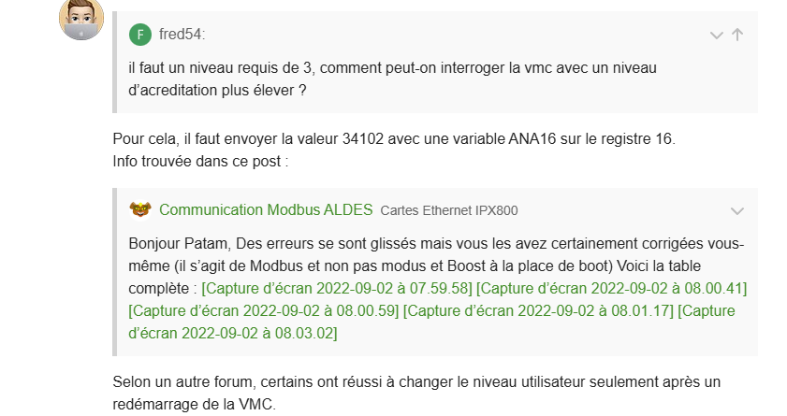
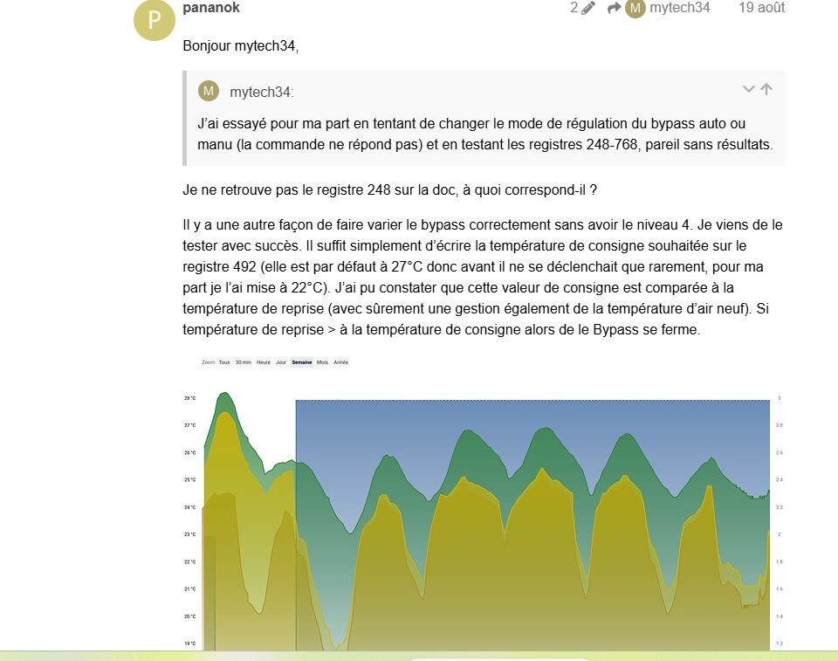
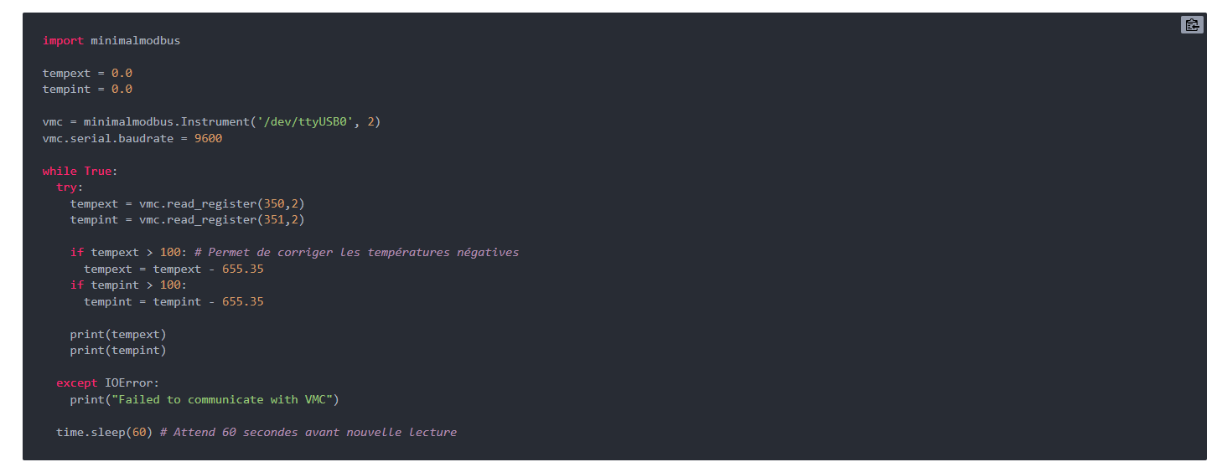
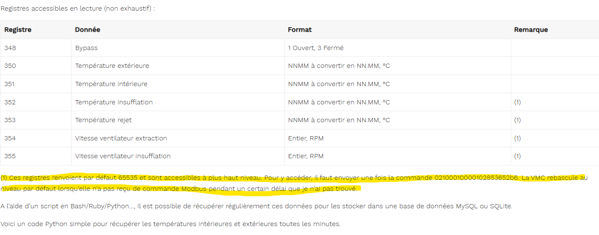
https://forum.gce-electronics.com/t/modbus-vmc-aldes-inspirair-top/18080/15
https://community.jeedom.com/t/vmc-double-flux-inspirair-top-en-modbus/102605/14?page=2
https://www.electronest.fr/demonter/bricolage/inspirair/

Memory
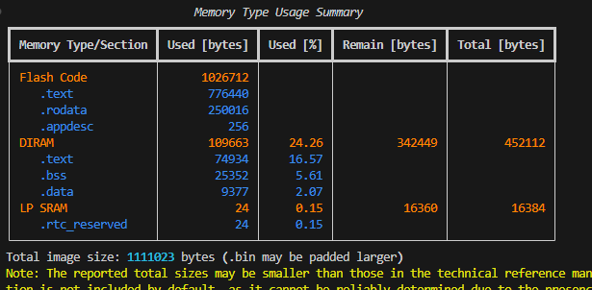

ESPTOOLPY_FLASHSIZE

